Sheet1
Spring之bean的生命周期
 | 1 实例化 Instantiation－－也就是我们常说的new；
 | 2 属性赋值 Populate 为bean设置属性
 |  | setBeanName：如果这个Bean已经实现了BeanNameAware接口，会调用它实现的setBeanName(String)方法，此处传递的就是Spring配置文件中Bean的id值
 |  | setBeanFactory：如果这个Bean已经实现了BeanFactoryAware接口，会调用它实现的setBeanFactory(setBeanFactory(BeanFactory)
 |  |  | 传递的是Spring工厂自身（可以用这个方式来获取其它Bean，只需在Spring配置文件中配置一个普通的Bean就可以）；
 |  | setApplicationContext传入Spring上下文：如果这个Bean已经实现了ApplicationContextAware接口，会调用setApplicationContext(ApplicationContext)方法，
 |  |  | 传入Spring上下文（同样这个方式也可以实现步骤4的内容，但比4更好，因为ApplicationContext是BeanFactory的子接口，有更多的实现方法）；
 | 3 初始化 Initialization 如果这个Bean关联了BeanPostProcessor接口，将会调用postProcessBeforeInitialization(Object obj, String s)方法，
 |  | BeanPostProcessor经常被用作是Bean内容的更改，并且由于这个是在Bean初始化结束时调用那个的方法，也可以被应用于内存或缓存技术；
 | 如果Bean在Spring配置文件中配置了init-method属性会自动调用其配置的初始化方法。
 | 如果这个Bean关联了BeanPostProcessor接口，将会调用postProcessAfterInitialization(Object obj, String s)方法
 | 4 销毁Bean 当Bean不再需要时，会经过清理阶段，如果Bean实现了DisposableBean这个接口，会调用那个其实现的destroy()方法；
 | 最后，如果这个Bean的Spring配置中配置了destroy-method属性，会自动调用其配置的销毁方法。
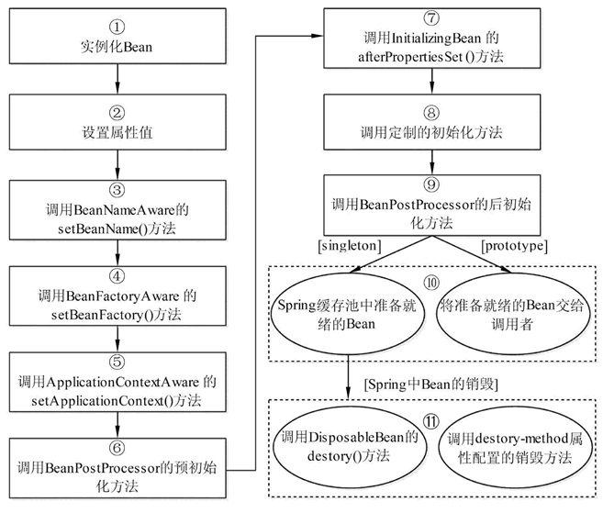

 |  |  |  | XXXAware
 |  |  |  |  | Aware类型的接口的作用就是让我们能够拿到Spring容器中的一些资源
 |  |  |  |  | 方便从上下文中获取当前的运行环境。
 |  |  |  |  | 如我们想得到当前的BeanFactory，我们可以让我们的实现类继承BeanFactoryAware接口，然后通过接口注入的方式得到当前容器中的BeanFactory

Spring IOC是如何实现的，如何加载Bean，如何创建单例Bean？
 | 从xml读取bean的信息加载到Spring容器中，通过xml配置的id从Spring容器反射得到这个类的实例对象。
 | 简单描述
 | 1.获取配置文件资源，ClassPathResource("spring/ioc/beans.xml")
 | 2.对获取的xml资源进行一定的处理检验
 | 3.处理包装资源
 | 4.解析处理包装过后的资源
 | 5.加载提取bean并注册(添加到beanDefinitionMap中)

 | 详细
 | 1.我们通过Sring Core模块的工具从本地获得了xml资源，并生成Resource对象。
 |  | Resource resource = new ClassPathResource("spring/ioc/beans.xml");
 | 2.通过XmlBeanFactory来创建BeanFactory对象
 | 3.DefaultSingletonBeanRegistry 其中有静态对象需要实例化
 | 4.DefaultListableBeanFactory创建里面的静态对象实例以及执行里面的静态模块
 | 5.通过类加载器注入DefaultListableBeanFactory对象
 | 6.接着再执行XmlBeanFactory的构造方法
 | 7.执行loadBeanDefinitions(resource); 把resource加载到容器中去了
 | 8.encode处理编码相关的问题
 | 9.xml包装成了Document委托给DocumentLoader去处理执行
 | 10.获取了xml文档的document，准备提取注册bean了。
 | 11.doRegisterBeanDefinitions(Element root)这个方法，开始真正的解析已经处理过的资源。
 | 12.解析完成后注册，把bean存到了beanDefinitionMap中

Spring中ApplicationContext和beanfactory区别
 | BeanFacotry是spring中比较原始的Factory，无法支持spring的许多插件，如AOP功能、Web应用等
 | ApplicationContext接口,它由BeanFactory接口派生而来，因而提供BeanFactory所有的功能。

 | 底层资源的访问
 |  | ApplicationContext扩展了ResourceLoader(资源加载器)接口，从而可以用来加载多个Resource
 |  | BeanFactory是没有扩展ResourceLoader

 | BeanFactroy采用的是延迟加载形式来注入Bean的，即只有在使用到某个Bean时(调用getBean())
 |  | ，才对该Bean进行加载实例化，这样，我们就不能发现一些存在的Spring的配置问题。
 | ApplicationContext则相反，它是在容器启动时，一次性创建了所有的Bean。这样，在容器启动时，我们就可以发现Spring中存在的配置错误。

 | BeanFactory和ApplicationContext都支持BeanPostProcessor、BeanFactoryPostProcessor的使用
 |  | 但两者之间的区别是：BeanFactory需要手动注册，而ApplicationContext则是自动注册

